bulletinSequenciel
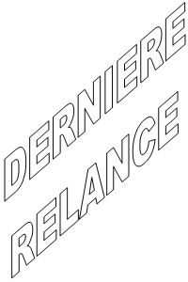
 |  |  |  |  |  | Lomé, le |  | 13 October 2013

 |  |  |  | Monsieur ou Madame : |  |  |  | errqrq
 |  |  |  | Parent de l'Eleve :
 |  |  |  |  |  |  |  | qwrer
 |  |  |  | N° Mle :
 |  |  |  |  |  |  |  | qereqreq

 |  |  |  |  |  |  |  | erqrqr

 |  | Rubrique |  |  | Date limite |  | Montant du |  | Montant Paye |  | Reste a Payer

 |  | asfqefewqf |  |  | 10/13/13 12: |  | 12312.0 |  | 31323.0 |  | 2313.0

 | TEst

 |  |  |  |  |  |  |  |  |  | La Comptabilite

 |  |  | Devise : SCIENCE & CONSCIENCE

